Evaluación
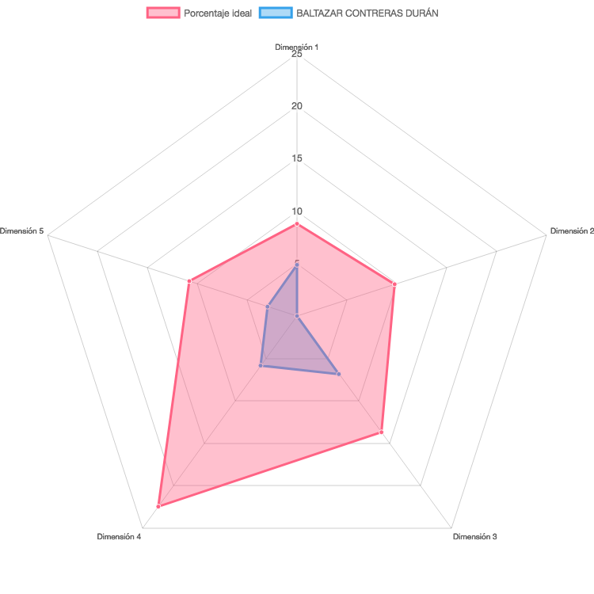
RESULTADOS EVALUACIÓN INEE

Profesor: | BALTAZAR CONTRERAS DURÁN

